приложение1.
 |  |  |  |  |  |  |  | Приложение 1

 | ПЕРЕЧЕНЬ
 | закупаемых медицинских изделий

№ лота | Наименование | Кол-во | Стоимость (тенге) | Общая сумма | Бюджет | Условия поставки | Сроки поставки | Место поставки | Условия оплаты
1 | Система неинвазивной вентиляции легких у новорожденных | 8 | 17,500,000.00 | 140,000,000.00 | республиканский бюджет | DDP | 120 календарных дней | г. Караганда, пр.С.Сейфуллина 21 | 30% предоплата согласно плана финансирования, 10% по факту поставки в 2023 году, 30% -2024, 30%-2025 г.
2 | Обогреватель медицинский для новорожденных | 1 | 4,954,483.87 | 4,954,483.87 | республиканский бюджет | DDP | 15 календарных дней | г. Караганда, пр.С.Сейфуллина 21 | 30% предоплата согласно плана финансирования, 10% по факту поставки в 2023 году, 30% -2024, 30%-2025 г.
3 | Видеоларингоскоп | 1 | 3,980,000.00 | 3,980,000.00 | республиканский бюджет | DDP | 60 календарных дней | г. Караганда, пр.С.Сейфуллина 21 | 30% предоплата согласно плана финансирования, 70% по факту поставки в 2023 году
4 | Стол операционный универсальный, электро/механогидравлический с принадлежностями | 2 | 10,965,736.98 | 21,931,473.96 | республиканский бюджет | DDP | 90 рабочих дней | г.Караганда, пр.Н.Назарбаева 10А | 30% предоплата согласно плана финансирования, 10% по факту поставки в 2023 году, 30% -2024, 30%-2025 г.
5 | Светильник хирургический светодиодный | 2 | 10,630,000.00 | 21,260,000.00 | республиканский бюджет | DDP | 90 рабочих дней | г.Караганда, пр.Н.Назарбаева 10А | 30% предоплата согласно плана финансирования, 10% по факту поставки в 2023 году, 30% -2024, 30%-2025 г.
6 | Консоль медицинская, для подвода медицинских газов и подключения аппаратуры с принадлежностями | 3 | 11,078,000.00 | 33,234,000.00 | республиканский бюджет | DDP | 90 рабочих дней | г.Караганда, пр.Н.Назарбаева 10А | 30% предоплата согласно плана финансирования, 10% по факту поставки в 2023 году, 30% -2024, 30%-2025 г.
7 | Аппарат подогрева крови, кровезаменителей и растворов при инфузионной терапии с принадлежностями | 5 | 1,590,000.00 | 7,950,000.00 | республиканский бюджет | DDP | 60-80 календарных дней | г.Караганда, пр.Н.Назарбаева 10А | 30% предоплата согласно плана финансирования, 10% по факту поставки в 2023 году, 30% -2024, 30%-2025 г.
 | Итого | 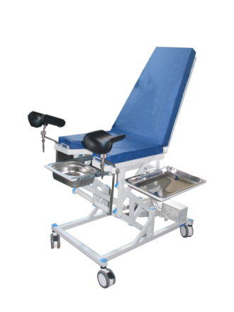 |  | 233,309,957.83

 |  |  | Председатель тендерной комиссии |  |  | Е. Ш. Нурлыбаев

